EXPLICATION
BPE : | BPES38_DN015_02
CONTEXTE | NEXLOOP nous remonte une incohérence du plan de boite entre le terrain et Netdesigner (ND)
DEMANDE | 1 Plan de soudure (PDS) TERRAIN

PRECISION | Merci de réaliser un audit de la BPES38_DN015_02 se trouvant en chambre ORF_0356_75115 située au 25 QUAI ANDRE CITROEN - 75015 et de nous fournir le plan de soudure de cette dernière avec photos nettes et lisibles (avant et après travaux) : - De la BPE avec son nom - Des étiquettes des câbles entrants/sortants dans cette BPE - Des cassettes avec identification possible des fibres soudées
RESERVE | Rajouter les cassettes manquantes
 | Remettre dans l'ordre les cassettes lorsqu'elles sont inversées.
 | Verifier les loves dans les cassettes
 | Rangement des fibres dans les cassettes en respectant les rayons de courbures
 | 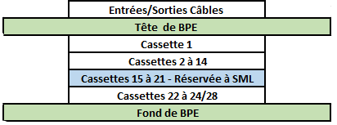 Pour rappel , la cassette n°1 est toujours la plus proche des entrées de câble (exemple d'une BPES) :

BPES38_DN015_02 Localisation
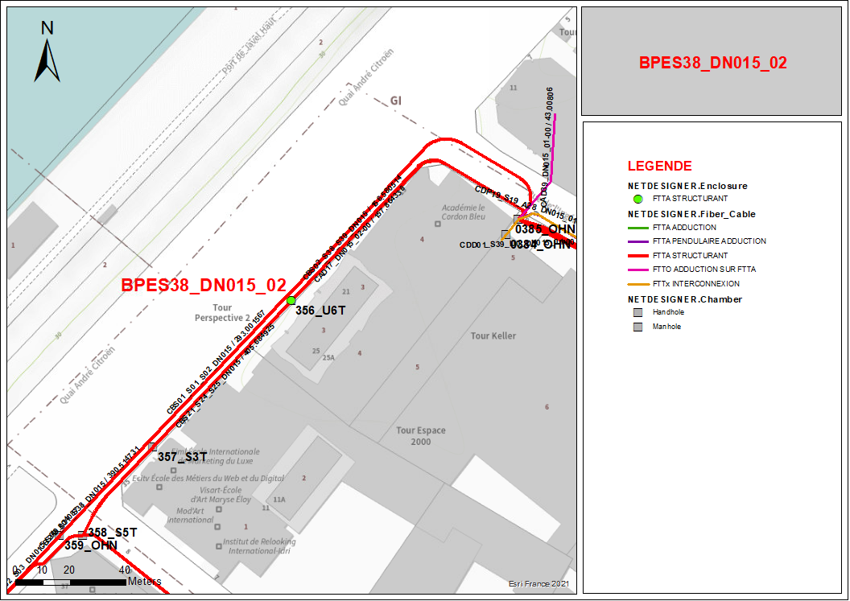
 | Carte de localisation
 |  | BPES38_DN015_02
 | BPES38_DN015_02 | 25 QUAI ANDRE CITROEN - 75015
 |  | U6T et 356

